员工数据
编号 | 姓名 | 部门 | 职务 | 宿舍编号 | 鞋柜编号 | 到职日期 | 证件照 | 公司名称
DM001 | 哆啦A梦 | 未来道具部 | 道具管理员 | A001 | B001 | 2026-10-01 |  | 未来道具研究所
DM002 | 大雄 | 冒险探索部 | 探索专员 | A002 | B002 | 2026-10-02 |  | 未来道具研究所
DM003 | 静香 | 文艺活动部 | 活动策划 | A003 | B003 | 2026-10-03 |  | 未来道具研究所
DM004 | 胖虎 | 音乐表演部 | 演出队长 | A004 | B004 | 2026-10-04 | 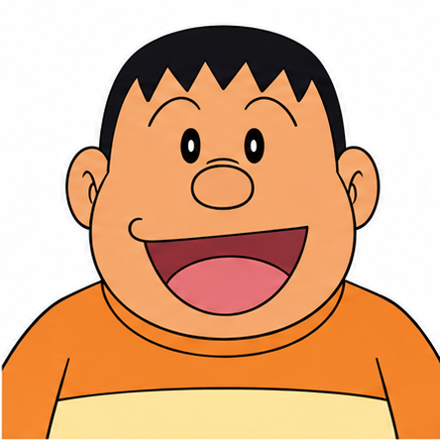 | 未来道具研究所
DM005 | 小夫 | 创意设计部 | 设计专员 | A005 | B005 | 2026-10-05 |  | 未来道具研究所
DM006 | 哆啦美 | 后勤支援部 | 支援专员 | A006 | B006 | 2026-10-06 | 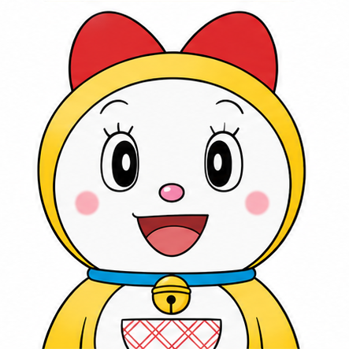 | 未来道具研究所
DM007 | 出木杉 | 科学研究部 | 研究专员 | A007 | B007 | 2026-10-07 |  | 未来道具研究所

